PLANPM021026
NO | Tower | Floor | Event | กำหนดเสร็จ
1 | A | 1 | Event4 | 2026-12-19
2 | A | 2 | Event4 | 2026-12-19
3 | A | 3 | Other Event | 2027
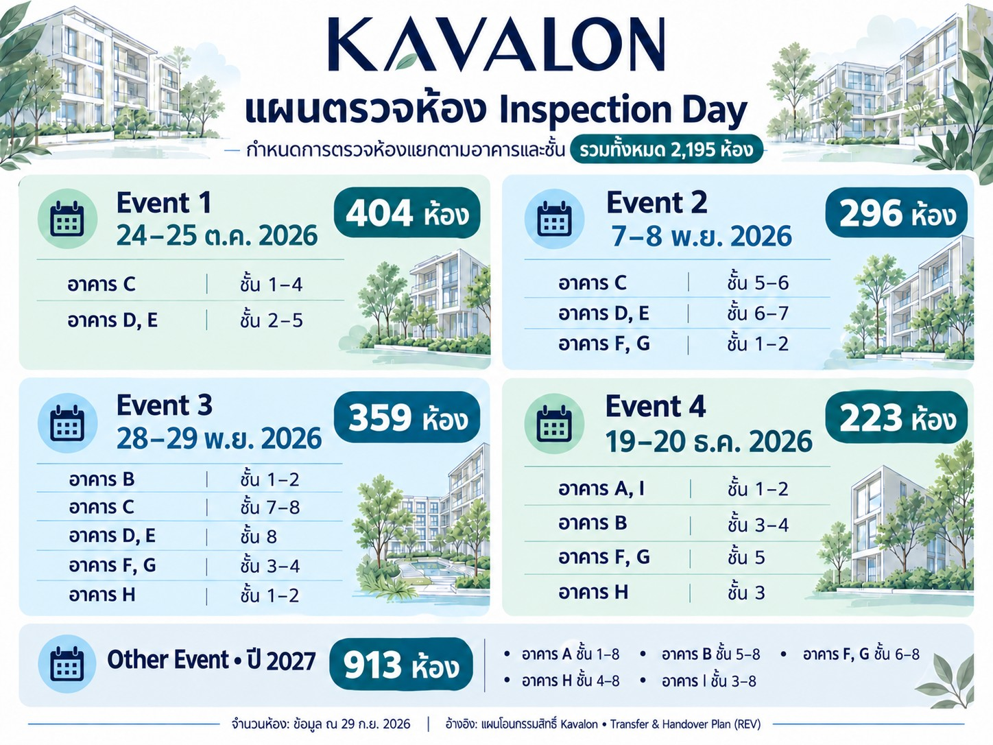
4 | A | 4 | Other Event | 2027
5 | A | 5 | Other Event | 2027
6 | A | 6 | Other Event | 2027
7 | A | 7 | Other Event | 2027
8 | A | 8 | Other Event | 2027
9 | B | 1 | Event3 | 2026-11-28
10 | B | 2 | Event3 | 2026-11-28
11 | B | 3 | Event4 | 2026-12-19
12 | B | 4 | Event4 | 2026-12-19
13 | B | 5 | Other Event | 2027
14 | B | 6 | Other Event | 2027
15 | B | 7 | Other Event | 2027
16 | B | 8 | Other Event | 2027
17 | C | 1 | Event1 | 2026-10-24
18 | C | 2 | Event1 | 2026-10-24
19 | C | 3 | Event1 | 2026-10-24
20 | C | 4 | Event1 | 2026-10-24
21 | C | 5 | Event2 | 2026-11-07
22 | C | 6 | Event2 | 2026-11-07
23 | C | 7 | Event3 | 2026-11-28
24 | C | 8 | Event3 | 2026-11-28
25 | D | 1
26 | D | 2 | Event1 | 2026-10-24
27 | D | 3 | Event1 | 2026-10-24
28 | D | 4 | Event1 | 2026-10-24
29 | D | 5 | Event1 | 2026-10-24
30 | D | 6 | Event2 | 2026-11-07
31 | D | 7 | Event2 | 2026-11-07
32 | D | 8 | Event3 | 2026-11-28
33 | E | 1
34 | E | 2 | Event1 | 2026-10-24
35 | E | 3 | Event1 | 2026-10-24
36 | E | 4 | Event1 | 2026-10-24
37 | E | 5 | Event1 | 2026-10-24
38 | E | 6 | Event2 | 2026-11-07
39 | E | 7 | Event2 | 2026-11-07
40 | E | 8 | Event3 | 2026-11-28
41 | F | 1 | Event2 | 2026-11-07
42 | F | 2 | Event2 | 2026-11-07
43 | F | 3 | Event3 | 2026-11-28
44 | F | 4 | Event3 | 2026-11-28
45 | F | 5 | Event4 | 2026-12-19
46 | F | 6 | Other Event | 2027
47 | F | 7 | Other Event | 2027
48 | F | 8 | Other Event | 2027
49 | G | 1 | Event2 | 2026-11-07
50 | G | 2 | Event2 | 2026-11-07
51 | G | 3 | Event3 | 2026-11-28
52 | G | 4 | Event3 | 2026-11-28
53 | G | 5 | Event4 | 2026-12-19
54 | G | 6 | Other Event | 2027
55 | G | 7 | Other Event | 2027
56 | G | 8 | Other Event | 2027
57 | H | 1 | Event3 | 2026-11-28
58 | H | 2 | Event3 | 2026-11-28
59 | H | 3 | Event4 | 2026-12-19
60 | H | 4 | Other Event | 2027
61 | H | 5 | Other Event | 2027
62 | H | 6 | Other Event | 2027
63 | H | 7 | Other Event | 2027
64 | H | 8 | Other Event | 2027
65 | I | 1 | Event4 | 2026-12-19
66 | I | 2 | Event4 | 2026-12-19
67 | I | 3 | Other Event | 2027
68 | I | 4 | Other Event | 2027
69 | I | 5 | Other Event | 2027
70 | I | 6 | Other Event | 2027
71 | I | 7 | Other Event | 2027
72 | I | 8 | Other Event | 2027

Guarantee_T1
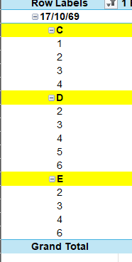
บริษัท ไวส์ เอสเตท 22 จำกัด
โครงการ เควาลอน |  |  |  |  |  |  |  |  |  |  | 250,000 |  | 22,000.00
รายงานแสดงรายละเอียด Suggestion Price (ค่าพื้นที่เพิ่ม/ลด) |  |  |  |  |  |  |  |  |  |  | 150,000 |  | 14,500.00 |  |  | 80,000.00
 |  |  |  |  |  |  |  |  |  |  | 150,000 |  | 12,500.00 |  |  | 80,000.00
 |  |  |  |  |  |  |  |  |  |  | 150,000 |  | 10,500.00 |  |  | 70,000.00
ลำดับที่ | โครงการ | Building | Floor | เลขที่แปลง | แบบบ้าน | Type | พ.ท.ขาย | พ.ท.โฉนด | สถานะบ้าน | ราคาขาย | ส่วนลดโปรโมชั่น | Net Price | Rental/month | 12 | Yield | Decoration | Remain | Sub | 8% | 12 | Sub
260 | 128C001 | B | 2 | B0203 | C1-18M | 1 Bedroom Exclusive | 25.90 | 0.00 | แปลงว่าง | 2,410,000.00 | 0.00 | 2,360,000.00 | 0.00 | 0.00
261 | 128C001 | B | 2 | B0204 | C1-18S | 1 Bedroom Exclusive | 25.90 | 0.00 | แปลงว่าง | 2,410,000.00 | 0.00 | 2,360,000.00 | 0.00 | 0.00
262 | 128C001 | B | 2 | B0205 | C1-18M | 1 Bedroom Exclusive | 25.90 | 0.00 | แปลงว่าง | 2,410,000.00 | 0.00 | 2,360,000.00 | 0.00 | 0.00
263 | 128C001 | B | 2 | B0206 | C1-18S | 1 Bedroom Exclusive | 25.90 | 0.00 | แปลงว่าง | 2,410,000.00 | 0.00 | 2,360,000.00 | 0.00 | 0.00
264 | 128C001 | B | 2 | B0207 | C1-16S | 1 Bedroom Exclusive | 27.60 | 0.00 | แปลงว่าง | 2,410,000.00 | 0.00 | 2,360,000.00 | 0.00 | 0.00
290 | 128C001 | B | 3 | B0301 | C1-29S | 1 Bedroom Exclusive | 28.70 | 0.00 | แปลงว่าง | 2,460,000.00 | 0.00 | 2,395,000.00 | 0.00 | 0.00
291 | 128C001 | B | 3 | B0302 | C1-18S | 1 Bedroom Exclusive | 27.70 | 0.00 | แปลงว่าง | 2,460,000.00 | 0.00 | 2,395,000.00 | 0.00 | 0.00
292 | 128C001 | B | 3 | B0303 | C1-18M | 1 Bedroom Exclusive | 27.70 | 0.00 | แปลงว่าง | 2,460,000.00 | 0.00 | 2,395,000.00 | 0.00 | 0.00
293 | 128C001 | B | 3 | B0304 | C1-18S | 1 Bedroom Exclusive | 27.70 | 0.00 | แปลงว่าง | 2,460,000.00 | 0.00 | 2,395,000.00 | 0.00 | 0.00
294 | 128C001 | B | 3 | B0305 | C1-18M | 1 Bedroom Exclusive | 27.70 | 0.00 | แปลงว่าง | 2,460,000.00 | 0.00 | 2,395,000.00 | 0.00 | 0.00
296 | 128C001 | B | 3 | B0307 | C1-16S | 1 Bedroom Exclusive | 27.60 | 0.00 | แปลงว่าง | 2,460,000.00 | 0.00 | 2,395,000.00 | 0.00 | 0.00
326 | 128C001 | B | 4 | B0402 | C1-18S | 1 Bedroom Exclusive | 27.70 | 0.00 | แปลงว่าง | 2,490,000.00 | 0.00 | 2,430,000.00 | 0.00 | 0.00
327 | 128C001 | B | 4 | B0403 | C1-18M | 1 Bedroom Exclusive | 27.70 | 0.00 | แปลงว่าง | 2,490,000.00 | 0.00 | 2,430,000.00 | 0.00 | 0.00
328 | 128C001 | B | 4 | B0404 | C1-18S | 1 Bedroom Exclusive | 27.70 | 0.00 | แปลงว่าง | 2,490,000.00 | 0.00 | 2,430,000.00 | 0.00 | 0.00
358 | 128C001 | B | 4 | B0434 | C1-02S | 1 Bedroom Exclusive | 27.30 | 0.00 | แปลงว่าง | 2,860,000.00 | 0.00 | 2,730,000.00 | 0.00 | 0.00
360 | 128C001 | B | 5 | B0501 | C1-29S | 1 Bedroom Exclusive | 28.70 | 0.00 | แปลงว่าง | 2,540,000.00 | 0.00 | 2,465,000.00 | 0.00 | 0.00
361 | 128C001 | B | 5 | B0502 | C1-18S | 1 Bedroom Exclusive | 27.70 | 0.00 | แปลงว่าง | 2,540,000.00 | 0.00 | 2,465,000.00 | 0.00 | 0.00
362 | 128C001 | B | 5 | B0503 | C1-18M | 1 Bedroom Exclusive | 27.70 | 0.00 | แปลงว่าง | 2,540,000.00 | 0.00 | 2,465,000.00 | 0.00 | 0.00
363 | 128C001 | B | 5 | B0504 | C1-18S | 1 Bedroom Exclusive | 27.70 | 0.00 | แปลงว่าง | 2,540,000.00 | 0.00 | 2,465,000.00 | 0.00 | 0.00
364 | 128C001 | B | 5 | B0505 | C1-18M | 1 Bedroom Exclusive | 27.70 | 0.00 | แปลงว่าง | 2,540,000.00 | 0.00 | 2,465,000.00 | 0.00 | 0.00
365 | 128C001 | B | 5 | B0506 | C1-18S | 1 Bedroom Exclusive | 27.70 | 0.00 | แปลงว่าง | 2,540,000.00 | 0.00 | 2,465,000.00 | 0.00 | 0.00
395 | 128C001 | B | 6 | B0601 | C1-29S | 1 Bedroom Exclusive | 28.70 | 0.00 | แปลงว่าง | 2,580,000.00 | 0.00 | 2,500,000.00 | 0.00 | 0.00
396 | 128C001 | B | 6 | B0602 | C1-18S | 1 Bedroom Exclusive | 27.70 | 0.00 | แปลงว่าง | 2,580,000.00 | 0.00 | 2,500,000.00 | 0.00 | 0.00
398 | 128C001 | B | 6 | B0604 | C1-18S | 1 Bedroom Exclusive | 27.70 | 0.00 | แปลงว่าง | 2,580,000.00 | 0.00 | 2,500,000.00 | 0.00 | 0.00
401 | 128C001 | B | 6 | B0607 | C1-16S | 1 Bedroom Exclusive | 27.60 | 0.00 | แปลงว่าง | 2,580,000.00 | 0.00 | 2,500,000.00 | 0.00 | 0.00
510 | 128C001 | C | 1 | C0130 | C1-14M | 1 Bedroom Exclusive | 27.60 | 0.00 | แปลงว่าง | 2,800,000.00 | 150,000.00 | 2,650,000.00 | 14,500.00 | 174,000.00 | 6.57% | 80,000.00 | 237,421.05 | 16.4 | 212,000.00 | 18,000.00 | 0.08
521 | 128C001 | C | 2 | C0211 | C1-18S | 1 Bedroom Exclusive | 27.70 | 0.00 | แปลงว่าง | 2,340,000.00 | 150,000.00 | 2,190,000.00 | 14,500.00 | 174,000.00 | 7.95% | 80,000.00 | 161,800.00 | 11.2 | 175,200.00 | 15,000.00 | 0.09
522 | 128C001 | C | 2 | C0212 | C1-18M | 1 Bedroom Exclusive | 27.70 | 0.00 | แปลงว่าง | 2,340,000.00 | 150,000.00 | 2,190,000.00 | 14,500.00 | 174,000.00 | 7.95% | 80,000.00 | 161,800.00 | 11.2 | 175,200.00 | 15,000.00 | 0.09
523 | 128C001 | C | 2 | C0213 | C1-18S | 1 Bedroom Exclusive | 27.70 | 0.00 | แปลงว่าง | 2,340,000.00 | 150,000.00 | 2,190,000.00 | 14,500.00 | 174,000.00 | 7.95% | 80,000.00 | 161,800.00 | 11.2 | 175,200.00 | 15,000.00 | 0.09
524 | 128C001 | C | 2 | C0214 | C1-18M | 1 Bedroom Exclusive | 27.70 | 0.00 | แปลงว่าง | 2,340,000.00 | 150,000.00 | 2,190,000.00 | 14,500.00 | 174,000.00 | 7.95% | 80,000.00 | 161,800.00 | 11.2 | 175,200.00 | 15,000.00 | 0.09
525 | 128C001 | C | 2 | C0215 | C1-18S | 1 Bedroom Exclusive | 27.70 | 0.00 | แปลงว่าง | 2,340,000.00 | 150,000.00 | 2,190,000.00 | 14,500.00 | 174,000.00 | 7.95% | 80,000.00 | 161,800.00 | 11.2 | 175,200.00 | 15,000.00 | 0.09
526 | 128C001 | C | 2 | C0216 | C1-28S | 1 Bedroom Exclusive | 28.60 | 0.00 | แปลงว่าง | 2,340,000.00 | 150,000.00 | 2,190,000.00 | 14,500.00 | 174,000.00 | 7.95% | 80,000.00 | 161,800.00 | 11.2 | 175,200.00 | 15,000.00 | 0.09
...

